CollectiveAccess
Image | Object | Description | Date
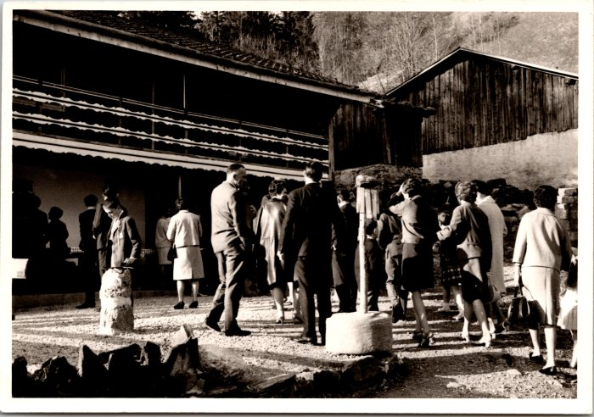 | Photo devant le restaurant du Frénalay (12-063) | Photo devant le restaurant du Frénalay

